Sheet1
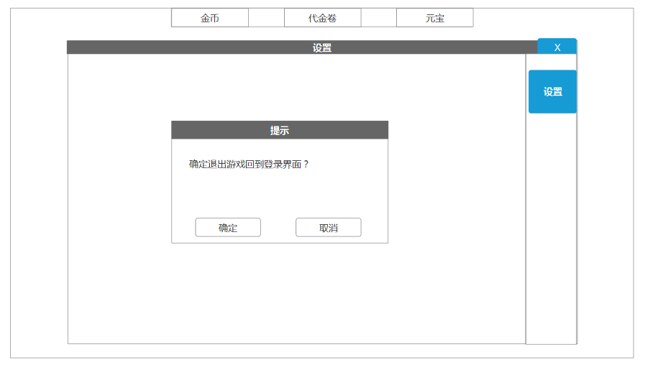

 |  | 设置UI |  |  |  |  |  |  | 主界面位置和图标
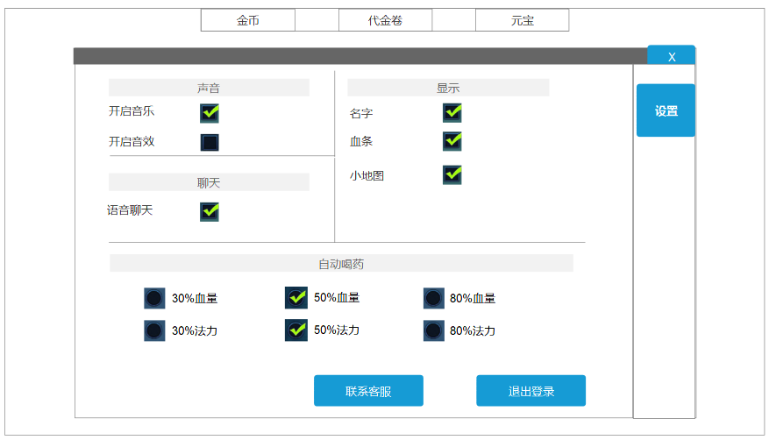
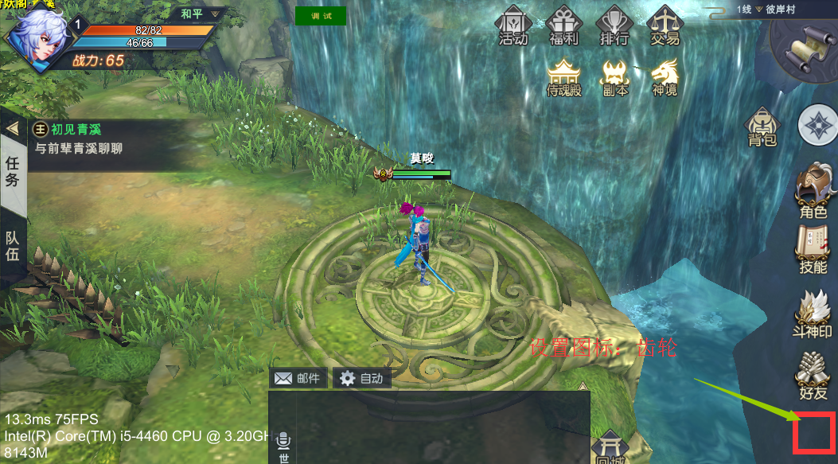

圆圈选项只能三选一，选择其中一个会取消其他两个

 |  |  |  |  | 点击联系客服会有qq和电话 |  | 点击退出登录会有确认框

设置以及数据存储
在设置中玩家可以根据自己的需求设定游戏中的参数，设置存储在玩家的角色信息里，新角色都是默认设置。

声音
开启音乐: | 是否播放游戏的背景音乐 |  | 默认选项：开启
开启音乐: | 是否播放游戏中背景音乐之外的音效 |  | 默认选项：开启

社交
拒绝陌生人信息：是否拒绝接听非好友玩家的私聊信息。（如果打开，尝试发送聊天的人会被提示：“发送失败，该玩家只接受好友的信息。”并且对方不会受到信息） |  |  |  |  |  |  |  | 默认选项：关闭
拒绝好友申请：是否拒绝别人向自己发送好友申请。（如果打开，尝试申请的人会被提示：“该玩家已关闭好友申请”并且发送申请失败） |  |  |  |  |  |  |  | 默认选项：关闭

显示
显示名字: | 设定是否显示玩家和怪物的名字 |  |  | 默认选项：开启
血条： | 设定是否显示玩家和怪物的血条 |  |  | 默认选项：开启
小地图: | 设定是否显示小地图 |  |  | 默认选项：开启

自动喝药
设定玩家在<=多少血量或者法力的时候自动喝药品 |  |  |  |  |  | 默认选项：30%

